Sheet1
Java App

Module 3

JDBC
Java Database Connectivity
Là 1 chuẩn API
Thuộc JSE (Java Standard Edition)
API Application Programming Interface. Giao diện lập trình ứng dụng. Là phương thức/ cơ chế cho phép 2 ứng dụng giao tiếp với nhau.

RDBMS
Relational Database Management System
Hệ quản lí cơ sở dữ liệu quan hệ (Là một App quản lí CSDL)
Oracle, MySQL, MS SQL Server, IBM DB2, Microsoft Access

SQL: Structured Query Language
Ngôn ngữ truy vấn có cấu trúc

DB
Database

Module 4

Spring (Framework)
- Là framework mã nguồn mở được phát triển dựa trên nền tảng là Java, giúp đơn giản hóa việc xây dựng và phát triển các ứng dụng java doanh nghiệp.
- Tính năng nổi bật:
+ DI
+ IoC
IoC (Inversion of Controller) – “nguyên lý đảo ngược quyền điều khiển”
- Là nguyên lý trong phát triển phần mềm.
- Việc điểu khiển các đối tượng hoặc thành phần của hệ thống đc thực hiện bởi framework hoặc các container (LTV không cần tạo đối tượng thay vào đó họ chỉ cần mô tả rằng nó sẽ được tạo như thế nào, framework sẽ lo phần còn lại).
DI (Dependency Injection)
- Là design pattern cho phép xóa bỏ sự phụ thuộc
- Là một cơ chế để triển khai IoC, trong đó thao tác tiêm (inject) vào các đối tượng khác được thực hiện bởi container hoặc framework.
(Giống với Nguyên tắc D trong S.O.L.I.D là Dependency inversion principle - Nguyên lý đảo ngược phụ thuộc: các module cấp cao không nên phụ thuộc vào các module cấp thấp, cả 2 nên phụ thuộc vào abstraction).
=> Giảm sự phụ thuộc giữa các module, object giúp cho việc mở rộng code sau này được dễ dàng.
=> Giúp cho việc quản lý và kiểm thử ứng dụng dễ dàng hơn.
=> Giúp chúng ta tập trung vào việc viết logic nghiệp vụ của ứng dụng, còn việc tạo và quản lý các đối tượng đc giao cho framework lo.
➔ Có 3 cách triển khai:
+ Constructor - Dùng inject (tiêm) các module bắt buộc. Các module được tiêm nằm trong constructor, và được gán lần lượt vào các field.
+ Setter method - Dùng inject các module tùy chọn. Mỗi module sẽ được inject thông qua setter, nằm ở tham số và cũng gán cho field nào đó.
+ Interface (field) - Các client phải triển khai một Interface mà có một setter method dành cho việc nhận dependency.
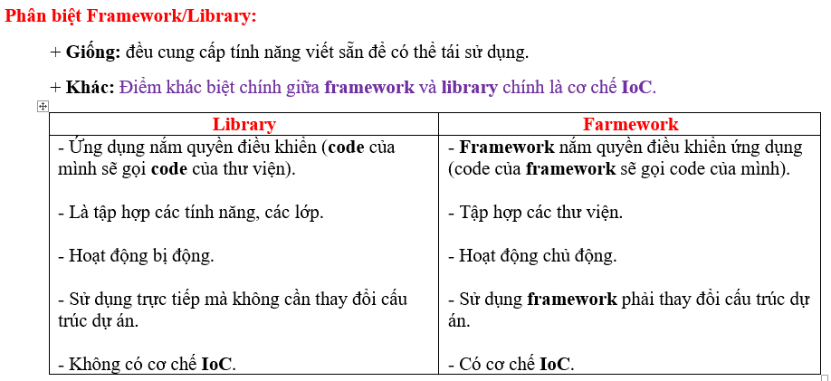

DAO (JDBC transaction management)
Xử lí CSDL
Web
(Spring web MVC)
ORM
(Hỗ trợ kỹ thuật ánh xạ đối tượng.
Cung cấp Spring Data JPA)
Spring Core
(IoC container)
- Hỗ trợ IoC
Web
(Hỗ trợ Spring web MVC)
JEE

Spring
Java App

Spring Data
Một Module của Spring

SPRING
SPRING
OOP

ORM Framework
hỗ trợ JPA
Hibernate, iBatis, Eclipse Link, OpenJPA, ….
(Implement JPA)
Spring Data JPA
- Là 1 phần của dự án Spring Data, có thể sử dụng Spring Data JPA với các ORM framework
- Là tầng được xây dựng phía trên tầng JPA, sử dụng tất cả các chức năng của JPA như entity mapping, JPA query
- Giúp cải tiến JPA tiêu chuẩn, đơn giản hóa tầng truy xuất dữ liệu, tự tạo repository, tạo các truy vấn JPA thông quá tên phương thức.
- Interface trong Spring Data JPA
+ Repository – quản lý entity, kiểu dữ liệu khóa chính entity.
+ CrudRepository – định nghĩa các phương thức CRUD.
+ PagingAndSortingRepository – phân trang và sắp xếp.
+ JpaRepository – tích hợp và cải tiến thêm chức năng của các interface trên.
JPA (Java Persistence API)
Một đặc tả Java cho việc ánh xạ các đối tượng Java với CSDLQH sử dụng công nghệ ORM
- Interface
- Ngôn ngữ Java
- Là những hướng dẫn để thực hiện ORM
- Hỗ trợ SQL
- Hỗ trợ truy vấn động và tĩnh

Spring Boot
- Là một trong số các module của Spring Framework
- Đc sử dụng để tạo ra các ứng dụng độc lập
- Có thể chạy ngay với rất ít cấu hình thêm.
- Ưu điểm:
+ Tạo ứng dụng độc lập, chạy ngay bằng cách sử dụng lệnh Java.
+ Nhúng sẵn server Tomcat, Jetty.
+ Cung cấp sẵn các thư viện “starter”.
+ Tự động cấu hình Spring.
+ Không yêu cầu cấu hình XML.
- Spring Boot = Spring Framework + Webserver + Các cấu hình ngầm định
Spring MVC
- Là một trong số các module của Spring Framework
- Xây dựng các ứng dụng web dựa trên mô hình MVC
ORM
Object Relational Mapping
(Khái niệm/ công nghệ)
Là kỹ thuật liên kết giữa đối tượng trong OOP với đối tượng trong CSDL

Hibernate
- HQL là phiên bản hướng đối tượng của SQL
- Độc lập với RDBMS, viết 1 lần, chạy ở mọi RDBMS

DB
Database
(CSDL)

RDBMS
Relational Database Management System
Hệ quản lí cơ sở dữ liệu quan hệ

SPRING
Data Binding
- Là cơ chế liên kết dữ liệu đầu vào / đầu ra với đối tượng model.
+ Các form đều đc liên kết với 1 đối tượng biểu diễn dữ liệu phía sau → dữ liệu trên form sẽ đc tự động chuyển đổi thành các thuộc tính của đối tượng liên kết form.
+ Data binding hỗ trợ chuyển đổi dữ liệu (data conversioin) và validate
DB
Database

Data Binder
- Data binding trong Spring hoạt động dựa trên Data Binder.
Mỗi đối tượng như là 1 form, mỗi thuộc tính tương ứng với 1 ô input.
+ Text input sẽ đc mapping với thuộc tính thông qua propertyEditors (thông qua getter/setter).
+ ConversionService và Formatters giúp convert (chuyển đổi) dữ liệu 1 cách tự động.
+ Validators giúp validate trực tiếp thuộc tính của đối tượng (đặt trong file Class đối tượng đó)
+ Đầu ra sẽ là 1 Bean → gán giá trị vào đối tượng (bắt đối tượng thông qua ModelAttribute).

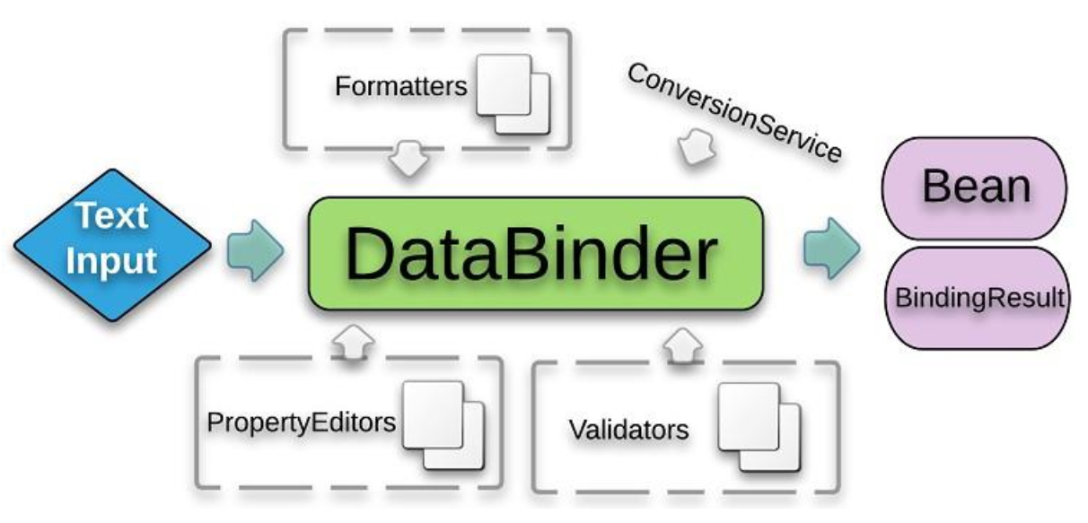

JAVA

@ModelAttribute
- Là 1 trong những @ quan trọng nhất Spring MVC
- Là một cầu nối giữa Controller và View. Từ Controller chúng ta truyền các dữ liệu qua cho View thông qua ModelAttribute.
Từ View chúng ta có thể sử dụng Thymeleaf để đọc các dữ liệu từ model và hiển thị ra cho người dùng.
THYMELEAF
- Thymeleaf là một Java template engine phía máy chủ.
- Là 1 thư viện Java-based được sử dụng để tạo ứng dụng web.
- Là 1 bộ xử lý view, đc sử dụng cho các ứng dụng web và các ứng dụng độc lập.
- Được sử dụng cho phù hợp với tiêu chuẩn web, hỗ trợ HTML 5.
- Thymeleaf cho phép hỗ trợ các template: HTML, XML, JS, CSS, TEXT,...
- Ưu đểm:
+ Thân thiện, gần gũi vì sử dụng cú pháp HTML.
+ Cú pháp của thymeleaf là 1 attribute (thuộc tính) của 1 thẻ HTML và bắt đầu bằng th: (th:each, th:text, th:switch, th:if, th:unless, th:field, th:href, th:fragment,...) → dễ sử dụng.
+ Chỉ cần sử dụng file HTML là có thể hiển thị tất cả mọi thứ (không cần JSP,...).
+ Thymealeaf sẽ tham gia vào render các file HTML dưới dạng các thuộc tính trong các thẻ HTML → do đó ta không cần phải thêm bất kỳ thẻ non-HTML nào.
+ Vì là HTML nên ta có thể xem các file view mà không cần khởi chạy server.
(Thymeleaf cho phép bạn xử lý sáu loại template, mỗi loại được gọi là một chế độ Template, bao gồm: HTML, XML, TEXT, JAVASCRIPT ,CSS, RAW)

TEMPLATE EGINE
( Thymeleaf, JSP, Freemaker)

Spring Form
(Spring MVC cung cấp)
Thư viện Spring-form-tld hỗ trợ tạo form trong spring, bổ sung thêm các thuộc tính ModelAttribute của thẻ form.
+ Một số thuộc tính quan trọng:
- path – tên thuộc tính của đối tượng liên kết với form.
- item – danh sách các hạng mục của trường (thường dùng với checkboxs, radio buttons,...).
Spring Validator hoặc sử dụng @Annotation

Template
- là một cách thức thông dụng để hiển thị kết quả của một request về cho người dùng.
- Template định nghĩa một khuôn mẫu sẵn, sau đó ứng dụng sẽ đổ dữ liệu vào template để tạo ra một response thực tế và trả về cho người dùng.
- Template giúp cho việc xây dựng giao diện trở nên dễ dàng hơn thông qua việc tách các mã nguồn nghiệp vụ (chứa trong controller) với mã nguồn giao diện (chứa trong các file template).

